Versionamiento
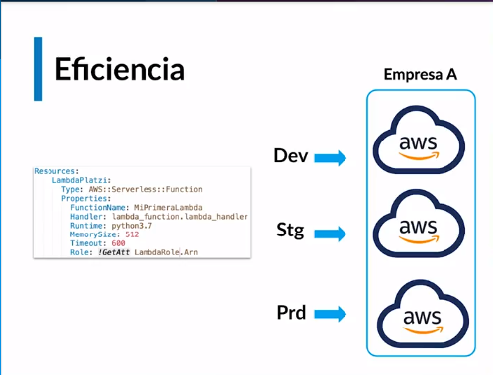
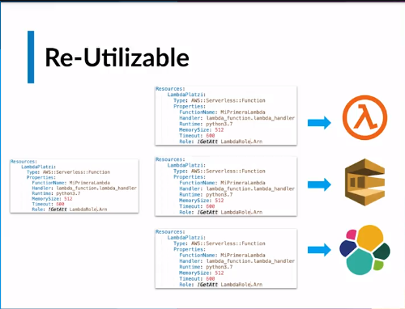
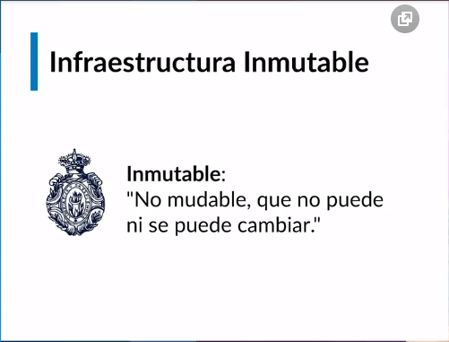
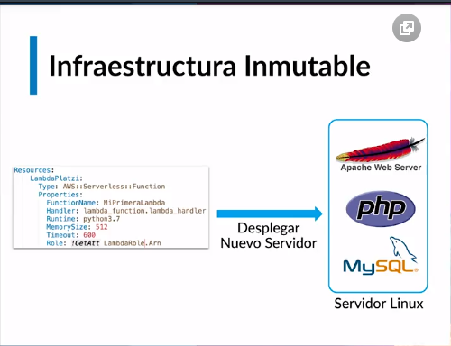
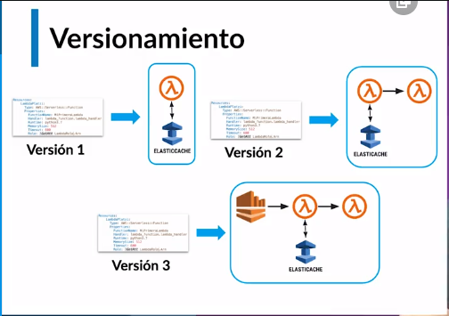
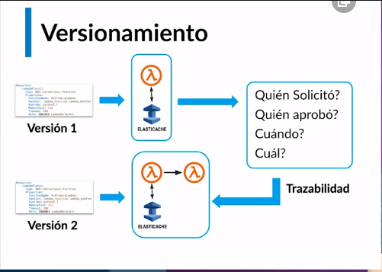
Cómo desplegar infraestructura en Cloud
Diferentes herramientas para desplegar infraestructura
Diferentes Cloud Providers
Versionamiento como ventaja
Control y trazabilidad (quien y que hizo) en los cambios de la infraestructura
Eficiencia (Tiempo de Despliegue en ambientes)
Automatizacion
Reutilizable
Infraestructura Inmutable (Desplegar nuevamente desde cero)

Herramientas
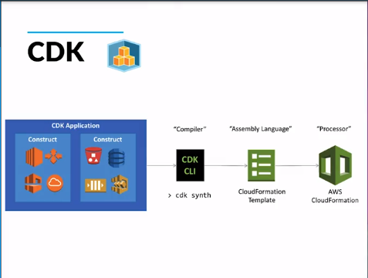
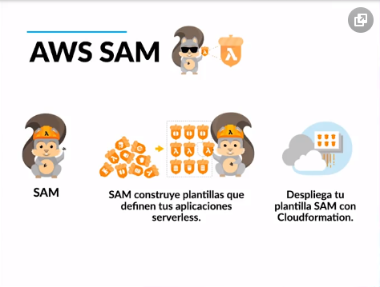
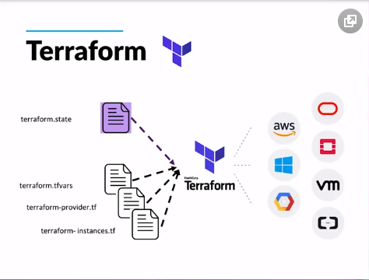
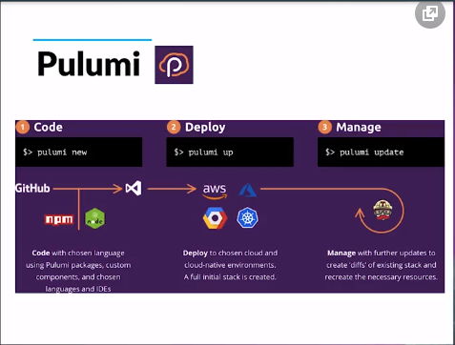
Herramientas para desplegar infraestructura como código

Herramientas:
Terraform: Despliegues multi cloud, es open source y tiene una versión enterprise, dependiendo de los recursos que necesites
Pulumi: Puedes aprovechar los conocimientos de un lenguaje de programación en específico para desplegar infraestructura y además puede hacer despliegues multi cloud
Serverless framework: Despliega arquitecturas serverless como: funciones lambda, base de datos dynamo, almacenamiento en S3, Kinesis provee un marco para crear un infraestructura de un código y por debajo en el caso de aws lo va a transformar a cloud formation para desplegar infraestructura.
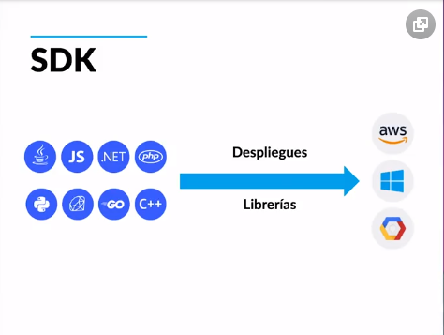
SDK: Los diferentes cloud providers proveen SDK para que uno en diferentes lenguajes de programación utilice librerías y con ellas despliegan infraestructura por ejemplo de AWS: Se usa la librería en python Boto3, se utiliza por lo general en proyectos de automatización
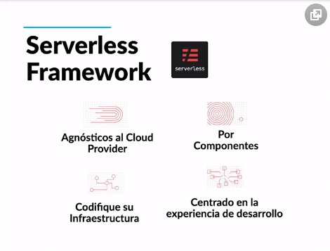
CDK: Es la cloud developer kit que creo AWS y es para que a través de lenguajes de programación se despliegue infraestructura, es para que a través de lenguajes de programación se despliegue infraestructura, la diferencia con el SDK es que aqui no se usan librerias particulares sino dentro del mismo codigo python se llaman a los recursos y se van a crear, por debajo el CDK va a crear un template de cloud formation y los va a desplegar.
AWS SAM: Serverless application model, esta orientada a aplicaciones serverless pero es de aws, se puede desplegar herramientas como: lambda, api gateway, dynamo, Kinesis provee un marco para desplegar infraestructura y va a cambiar la declaración de recursos, por ejemplo: para desplegar una function lambda en cloud formation se debe definir como una lambda function, cuando se despliega en AWS SAM se debe definir como una serverless function

CloudFormation
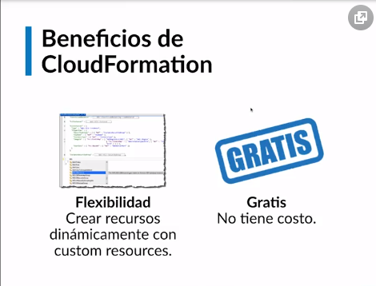
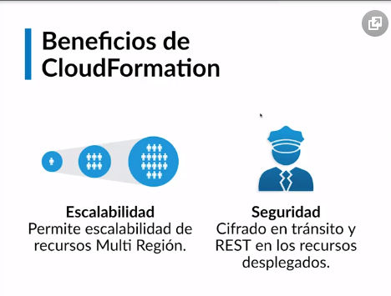
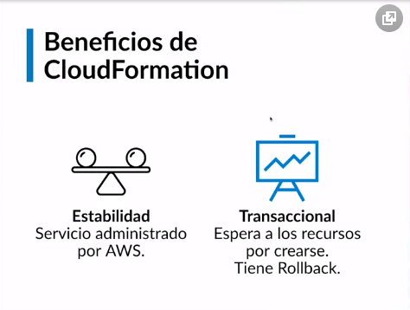
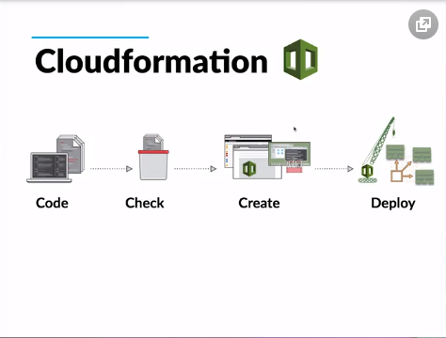
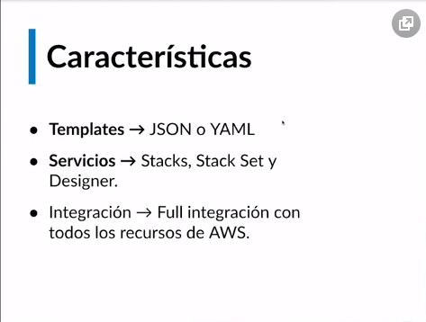
Introducción y ventajas de usar Cloudformation

• Flujo de despliegue: código, se verifica y hay una fase de despliegue. Se pueden crear templates en formato YAML o JSON.
• Servicios: Stacks, stack sets (Despliege Multicuenta), integración full con todos los componentes de AWS.
• Beneficios: AWS brinda soporte sobre tu código de cloudformation en caso de que no despliegue tu integración, es decir brinda soporte sobre tu código si tienes el plan bussiness contratado.
• Integración nativa con todos los servicios de AWS.
• Designer: te permite crear infraestructura de forma visual y si ya lo tienes creado, cargas tu plantilla y veras como luce.
• Multicuenta: desplegar en 3 cuentas diferentes la misma infraestructura.
• Flexibilidad: creación de recursos dinámicamente con custom resources.
• Cloudformation: gratis, se te cobra por los recursos que este despliegue.
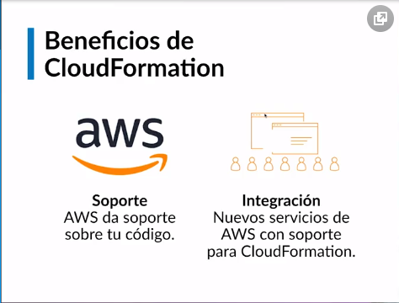
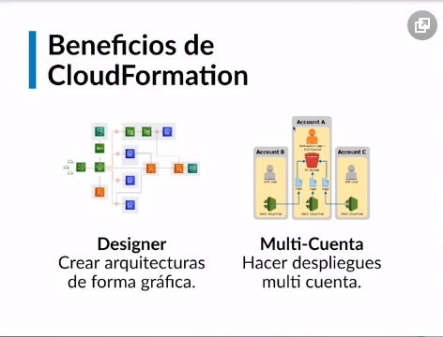
• Escalabilidad: puede crecer desde el recurso mas simple hasta una arquitectura más compleja.
• Seguridad: todos los despliegues están completamente asegurados, cifrado de llaves, etc.
• Estabilidad: al ser administrado por AWS tiene un alto nivel de SLA.
• Transaccional: espera a que todos los recursos estén creados para desplegar la aplicación, sino hará un rollback.
Empresa que usan Cloud Formation: Barcelona FC, Expedia, Coinbase, nextdoor.

Anatomia CF
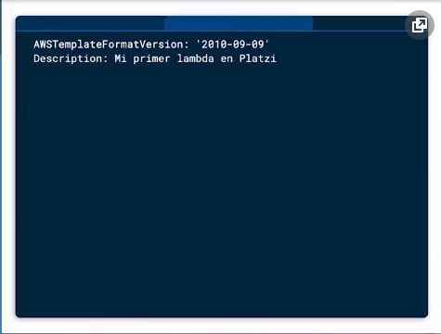
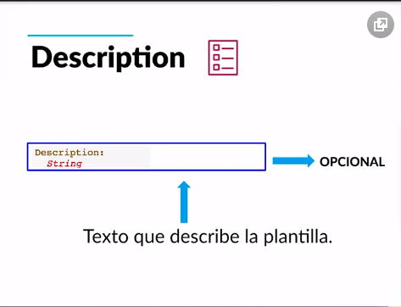
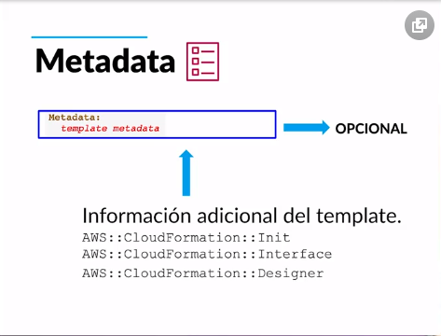
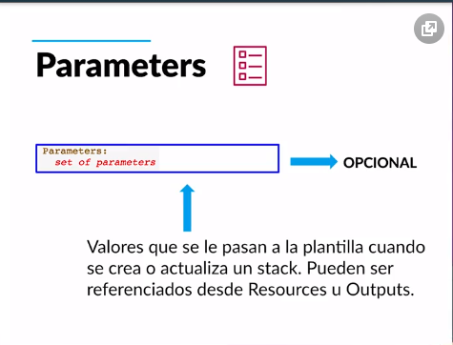
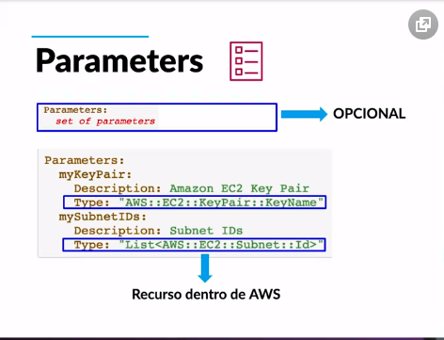
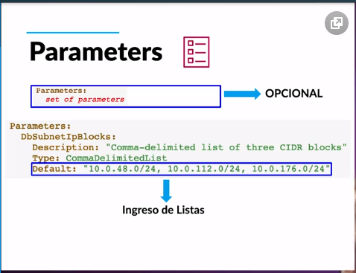
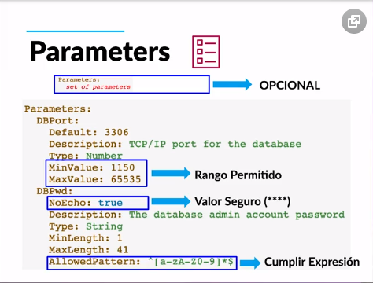
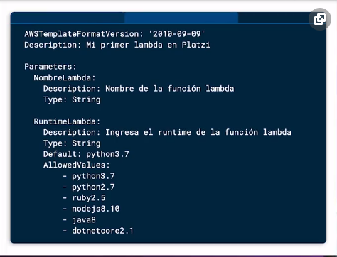
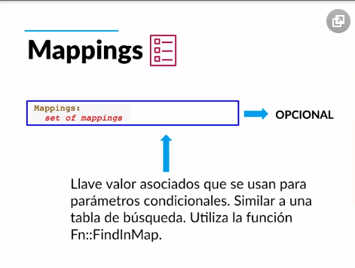
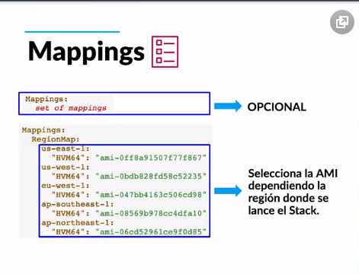
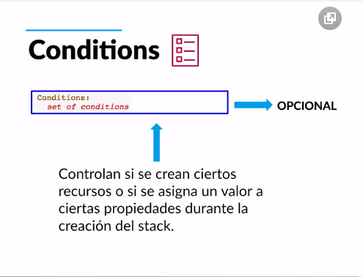
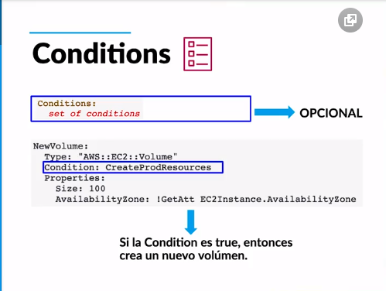
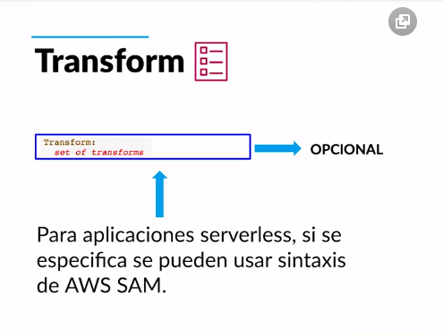
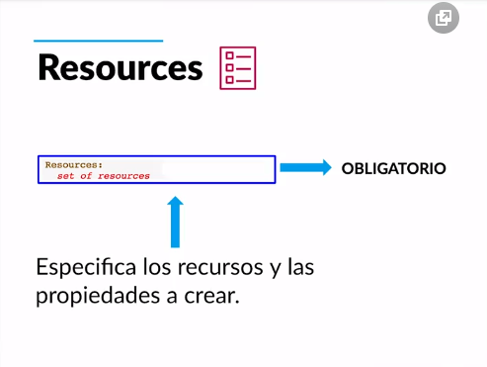
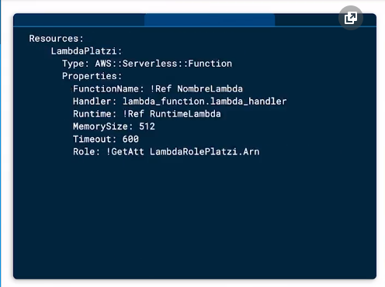
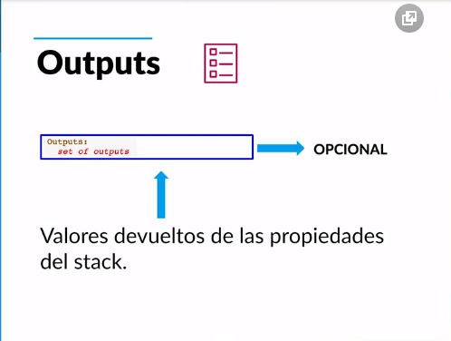
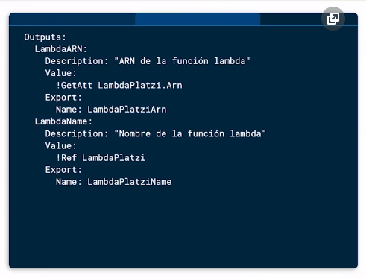
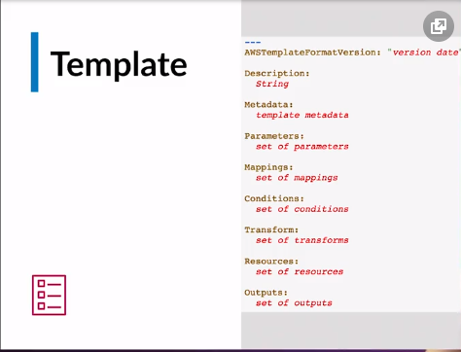
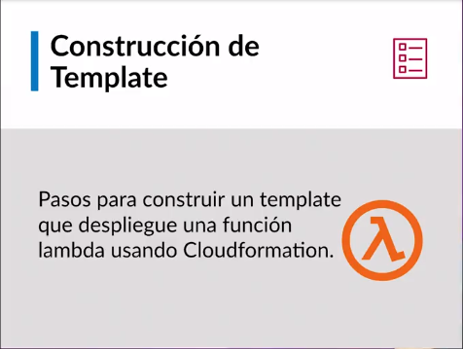
Anatomía de un template en Cloudformation
Version: Define las capacidades de la plantilla.Opcionas si no se coloca amazons lo coloca por debajo
AWSTemplateFormatVersion: '2010-09-09'
Description: Texto que describe la plantilla. Opcional.
Description: Mi primer Lambda en Platzi
Metadata: Opcional. Recuperan ajustes o información de configuración.Puede utilizar la sección Metadata opcional para incluir objetos JSON o YAML arbitrarios que proporcionan detalles sobre la plantilla
Metadata: Instances: Description: "Information about the instances" Databases: Description: "Information about the databases"
AWS::CloudFormation::Init Define tareas de configuración para el script auxiliar cfn-init. Este script es útil para la configuración y la instalación de aplicaciones en instancias EC2
AWS::CloudFormation::Interface Define el agrupamiento y ordenación de parámetros de entrada cuando se muestran en la consola de AWS CloudFormation
AWS::CloudFormation::Designer Describe cómo se presentan los recursos en AWS CloudFormation Designer (Designer)
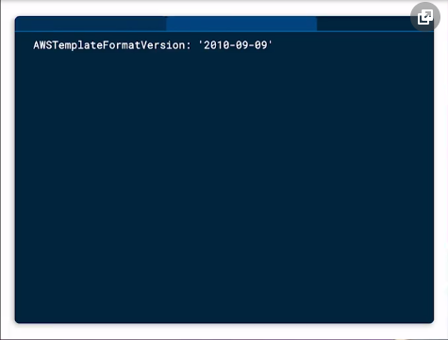
Parameters: Valores que se le pasan a una plantilla cuando se crea o actuializa un stack. Pueden ser referenciados desde el Resources o del Outputs
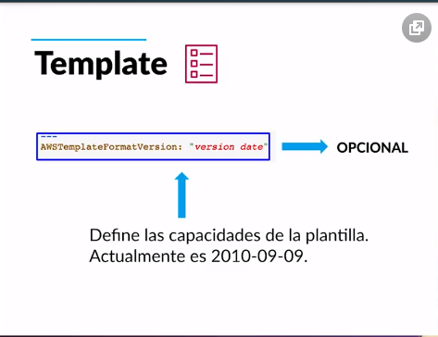
Mappings : Opcional. Arreglo de Llave valor . os cuales se pueden referenciar dentro del template . Similar a una tabla de busqueda

Conditions: Opcional. Controlan si se crean ciertos recursos o si se asigna un valor a ciertas propiedades durante la creacion del stack.
Transforms: Opcipnal. Para aplicaciones serverless, si se especifica se pueden usar sintaxis de AWS SAM.
Resources: Obligatorio. Especifica los recursos y las propiedades a crear, porque siempre vamos a desplegar un recurso.
Outputs: valores devueltos de las propiedades del recurso creado, la funcion lambda toma el export de dynamo

Stacks características
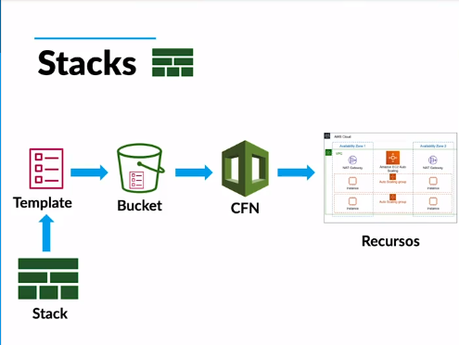
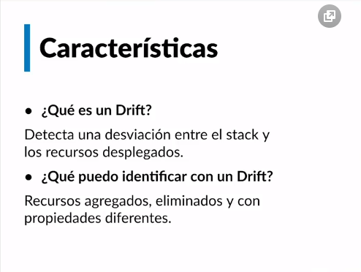
Stacks: características y despliegue
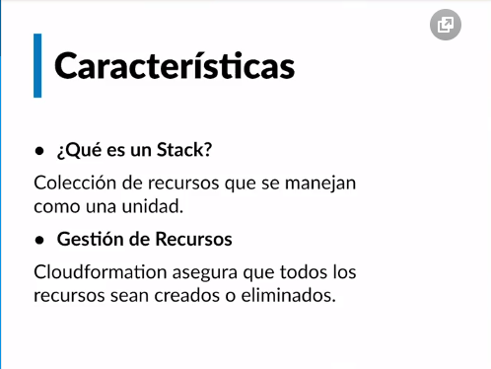
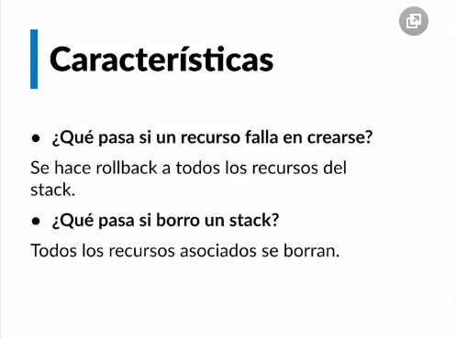
Stack: colección de recursos que se manejan como unidad. Stack es un grupo de recursos que cloudformation creó con la plantilla.
Gestión de recursos: cloudformation asegura que todos los recursos sean creados o eliminados, si algo falla no se deja continuar la ejecución, hara un rollback.
Si borro un stack todos los recursos asociados se borran,
¿Que es un drift? Detecta una desviación entre el stack y los recursos desplegados. NUNCA DEBE HABER UNA DESVIACIÓN.
¿Que puedo identificar con un drift? Recursos agregados, eliminados y con propiedades diferentes

Stack Sets despliegues multicu
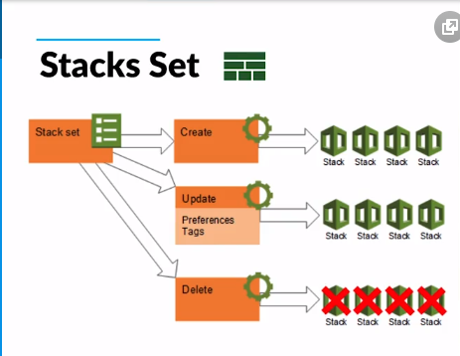
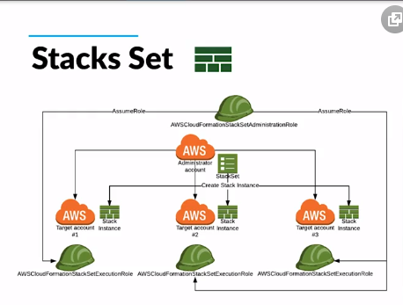
Stack Sets: despliegues multicuenta
StackSets le permite crear, actualizar o eliminar pilas en varias cuentas y regiones con una sola operación

Que tipos de cuentas existen?
Cuentas administrador y cuentas target
Desde donde se despliegan recursos Multi Cuenta?
Se debe hacer desde una cuenta maestra que tenga permisos sobre las otras
Instancia de un Stack
Hace referencia a un stack dentro de una cuenta
Diferentes Parametros
Se pueden desplegar stack set que cambien de parametros dependiendo de la cuenta destino.

Nested Stacks
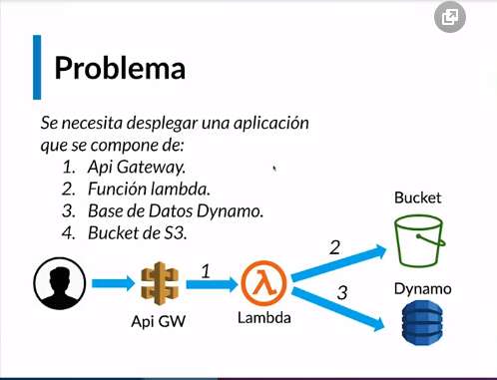
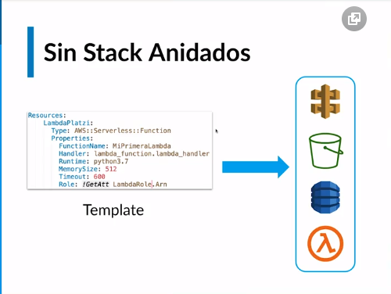
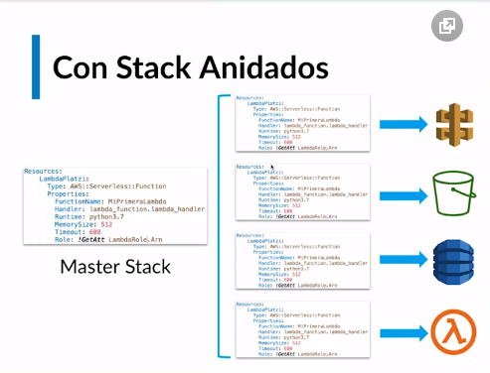
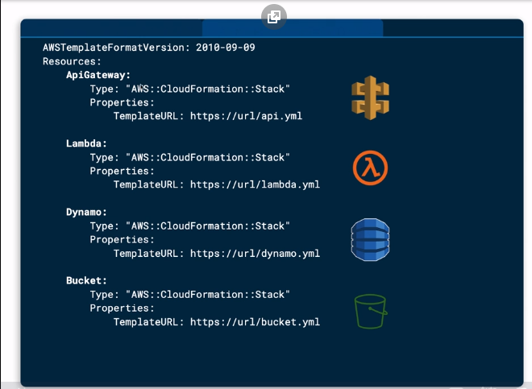

Nested Stacks: composición y ejemplos
Stack anidados, surgen por los limites de cloudformation
Se crea un stack maestro con stacks mas pequeños.
Limites: para crear recursos que necesiten pasar los limites.
Granularidad: cada recurso queda independiente en stacks separados.
Orden: se pueden crear precedencias y condiciones entre recursos.
Interacción: los stacks se comunican entre si a través de los outputs.

Nested Stacks Limites de CloudFormation 100 Mappings Stack 200 Recursos Stack 51,200 bytes: Cuerpo de template para CreateStack, UpdateStack, or ValidateTemplate 460,800 bytes: Tamaño maximo de template en S3

Laboratorio



Se despliega la Infra con Non Stack y con Nested Stack
Se valida que la tabla en dynamo este y se le insertan registros adicionales como el nombre , la direccion y el barrio



Se prueba la Lambda haciendo un test con este JSON
{ "cc":"1111" }




Luego se verifica que el API Gateway este creado y se realiza el test con el mismo JSON

Se publica el API para que genere un URL



Se realiza una peticion POST por medio de la pagina postman.com apuntando a la URL generada en el paso anterio¿r y cobn el JSON

